Sheet1
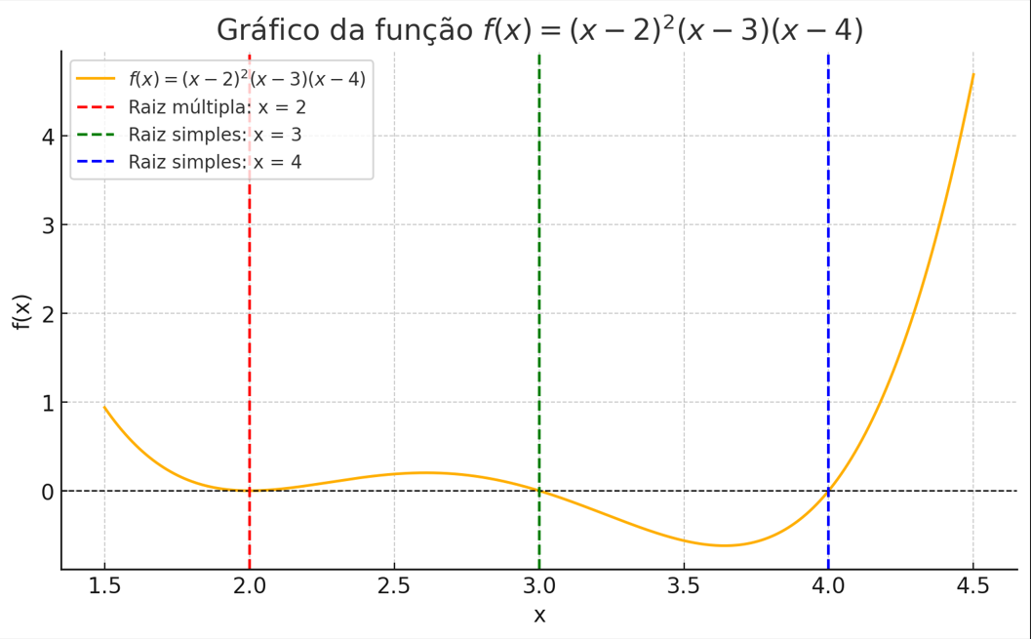
m1=m2=2
i | x_i | f(x) | f'(x) | f''(x) | x_i+1 | $/epsilon_abs$ | $/epsilon_real$
Entre com x_0 aqui -> | 2.3 | 0.1071 | 0.498 | -0.32 | 2.1110508864 | null | 0.3
1 | 2.1110508864 | 0.020708146008 | 0.3386909023 | 2.1490716378 | 2.0111529135 | 0.18894911363 | 0.11105088637
2 | 2.0111529135 | 0.00024462858482 | 0.04349771598 | 3.800740206 | 2.0000950437 | 0.099897972823 | 0.011152913543
3 | 2.0000950437 | 1.8064014284E-08 | 0.00038009331891 | 3.9982893226 | 2.0000000068 | 0.01105786989 | 9.5043653777E-05
4 | 2.0000000068

m3
i | x_i | f(x) | f'(x) | f''(x) | x_i+1 | $/epsilon_abs$ | $/epsilon_real$
Entre com x_0 aqui -> | 3.3 | -0.3549 | -1.222 | 0.88 | 3.0598090603 | null | 0.3
1 | 3.0598090603 | -0.063159443748 | -1.1080309719 | -1.598220154 | 2.9977011044 | 0.24019093972 | 0.059809060277
2 | 2.9977011044 | 0.0022935985964 | -0.99538640256 | -2.0137299548 | 2.9999946422 | 0.062107955916 | 0.0022988956391
3 | 2.9999946422 | 5.3577888082E-06 | -0.99998928428 | -2.0000321466 | 3 | -0.0022935378216 | 5.3578175101E-06
4 | 3

m4
i | x_i | f(x) | f'(x) | f''(x) | x_i+1 | $/epsilon_abs$ | $/epsilon_real$
Entre com x_0 aqui -> | 4.3 | 2.0631 | 10.258 | 26.08 | 3.8884305173 | null | 0.3
1 | 3.8884305173 | -0.35348493351 | 2.3960493625 | 12.802288512 | 3.9709289282 | 0.41156948274 | 0.11156948274
2 | 3.9709289282 | -0.10964539902 | 3.5474414844 | 15.138009372 | 3.9982356136 | -0.082498410933 | 0.029071071804
3 | 3.9982356136 | -0.007032668446 | 3.9718164921 | 15.947105766 | 3.9999937574 | -0.027306685438 | 0.0017643863666
4 | 3.9999937574 | -2.4970102515E-05 | 3.9999001189 | 15.999812722 | 3.9999999999

